User Manual
Manual Penggunaan Appendix A - Laporan Semasa Situasi Semasa

Manual Am Mengenai Pengisian Excel
NO | Huraian
1 | Click sekali pada ruangan yang hendak diisi.
2 | Satu ruangan dialog (Tool Tips) akan terpapar. Tool Tips akan menunjukkan cara bagaimana ingin mengisi ruangan (column tersebut) diikuti dgn contoh.
3 | Setiap 'column' dalam excel mempunyai cara berbeza untuk diisi. Sila ikut arahan Tool Tips
4 | Sila utamakan 'column' yang mempunyai tajuk header berwarna biru. Ini kerana ruangan ini WAJIB diisi. Contoh: 'daerah','nama pusat pemindahan' di helaian "ShelterStatus"
5 | Ada 'column' yang mempunyai senarai pilihan (drop-down list). Jika ya, sila pilih salah satu data yang betul. Anda dilarang untuk memasukkan data selain dari drop-down list.

Susunan (Sorting) Mengikut Daerah Untuk halaman 'ShelterStatus'

NO | Huraian
1 | Pilih (highlight) maklumat pusat pemindahan yang terlibat sehingga ke header yang terakhir (Nombor Telefon). Pastikan semua column yang terlibat telah terpilih. Sila kecualikan tajuk (header)

2 | 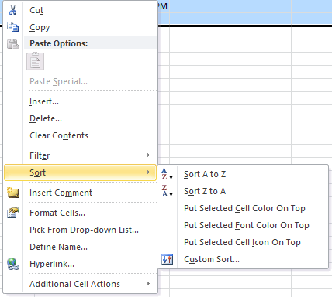 Right-click pada ruangan yang telah dipilih. Pergi ke menu 'Sort' dan pilih jika anda ingin menaik (A-Z) atau menurun (Z-A)
* | Untuk susunan (sorting) di helaian (sheet) yang lain juga menggunakan teknik yang sama. Yang penting, anda mestilah 'highlight' semua maklumat yang ingin disusun.

Cara Mengisi Helaian 'Damage_Casualties'

NO | Huraian
* | Untuk mengisi bahagian jumlah mangsa yang terlibat untuk kategori tertentu, anda harus mengisi bahagian 'Terperinci' ATAU 'Jantina' sahaja. Bahagian 'Jumlah Keseluruhan' akan dikira dengan sendirinya. Bahagian 'Terperinci' adalah di bahagian kotak merah seperti gambarajah di bawah :
* | Jika anda tidak mengetahui bahagian 'Terperinci', anda juga boleh mengisi terus di Bahagian 'Jantina'. Ruangan 'Jumlah Keseluruhan' akan dikira secara automatik.

